ND WEB BẢN ĐÃ WORDING
WORDING NỘI DUNG WEB |  |  |  | WEBSITE: https://khu-pho.35.247.174.6.nip.io/
STT | HÌNH ẢNH THÀNH PHẦN | TEXT CŨ | TEXT MỚI
1 |  | Góc xóm đang chờ | Góc phố đang chờ
3 | 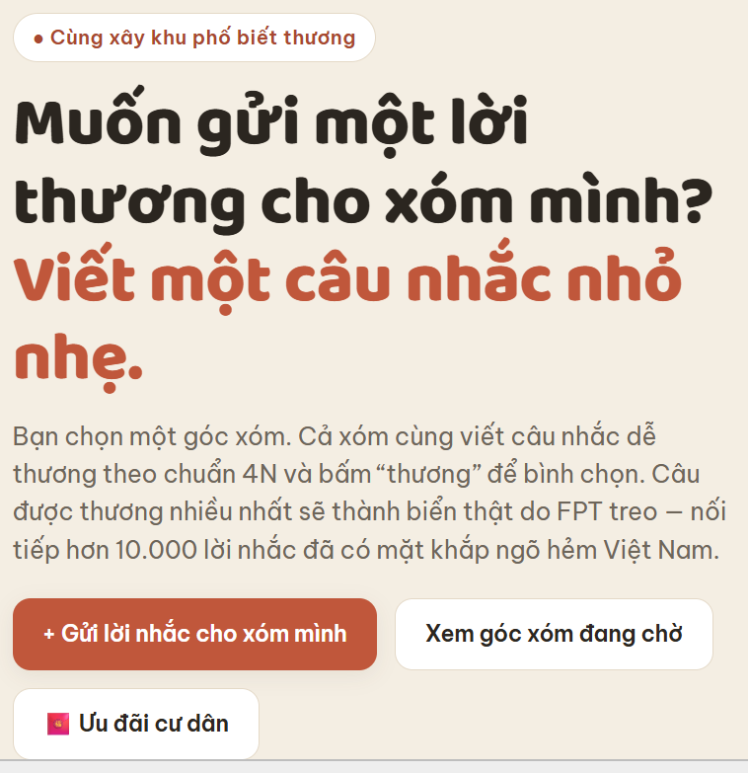 | Viết một câu nhắc nhỏ nhẹ. | Hãy viết một câu nhắc nhỏ nhẹ nhé!
4 |  | Bạn chọn một góc xóm. Cả xóm cùng viết câu nhắc dễ thương theo chuẩn 4N và bấm “thương” để bình chọn. Câu được thương nhiều nhất sẽ thành biển thật do FPT treo — nối tiếp hơn 10.000 lời nhắc đã có mặt khắp ngõ hẻm Việt Nam. | Chọn một góc xóm, cùng mọi người gửi những câu nhắc dễ thương theo tinh thần 4N và bấm “Thương” để bình chọn. Câu được nhiều lượt “Thương” nhất sẽ được FPT đưa lên biển thật, nối tiếp hơn 10.000 lời nhắc đã hiện diện khắp ngõ hẻm Việt Nam.
5 |  | Xem góc xóm đang chờ | Xem góc phố đang chờ
6 |  | Ưu đãi cư dân | Quà dành cho cư dân
7 | 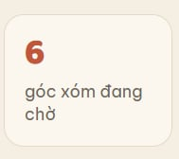 | Góc xóm đang chờ | Góc phố đang chờ
8 |  | Biển treo trông thế nào? | Lời nhắc khi lên biển trông như thế nào?
9 |  | vài ví dụ minh hoạ từ những câu nhắc chuẩn 4N — nhắc, nhở, nhỏ, nhẹ | Cùng ngắm qua vài mẫu minh họa với những câu nhắc chuẩn tinh thần 4N
10 |  | đang được thương nhất tuần này 🧡 · Hẻm 42 Lê Lợi | Được “Thương” nhiều nhất tuần này 🧡 · Hẻm 42 Lê Lợi
11 |  | Đang chờ bạn sáng tạo | Cùng đóng góp một câu cho khu phố của mình!
12 |  | chọn một điểm, viết câu nhắc dễ thương hoặc bình chọn câu hay nhất | chọn một góc phố, để lại lời nhắn dễ thương và bình chọn cho lời thương ấm áp nhất
13 | 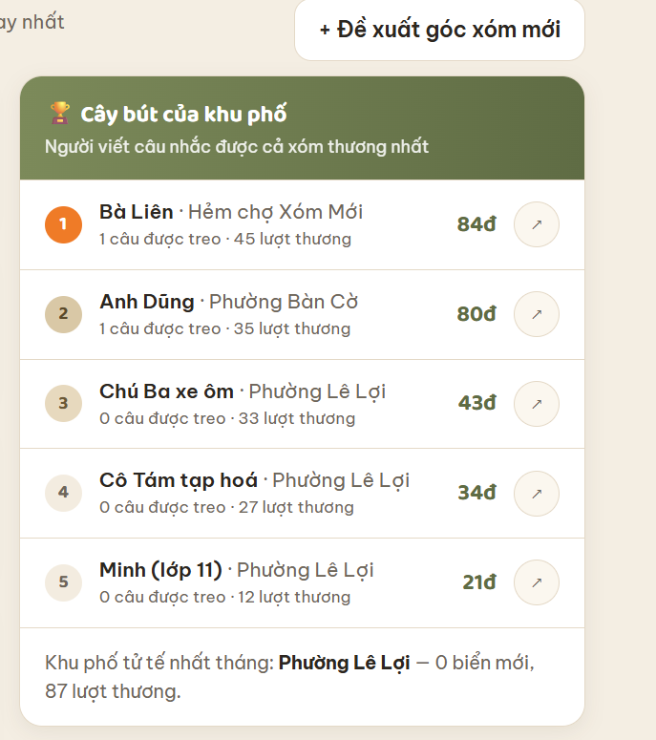 | Đề xuất góc xóm mới | Đề xuất khu phố mới
14 |  | Người viết câu nhắc được cả xóm thương nhất | Những cây bút nhận được nhiều lượt "Thương" nhất từ bà con
15 |  | Khu phố tử tế nhất tháng | Khu phố dễ thương nhất tháng này
16 | 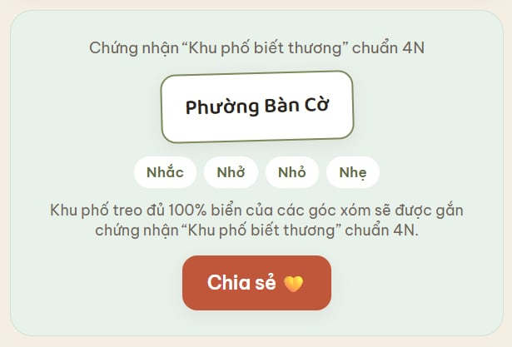 | Khu phố treo đủ 100% biển của các góc xóm sẽ được gắn chứng nhận “Khu phố biết thương” chuẩn 4N. | Khi 100% lời nhắc đã hiện diện khắp các ngõ ngách, khu phố sẽ được gắn chứng nhận “Khu phố biết thương” chuẩn 4N.
17 |  | Chia sẻ | Chia sẻ ngay
18 | 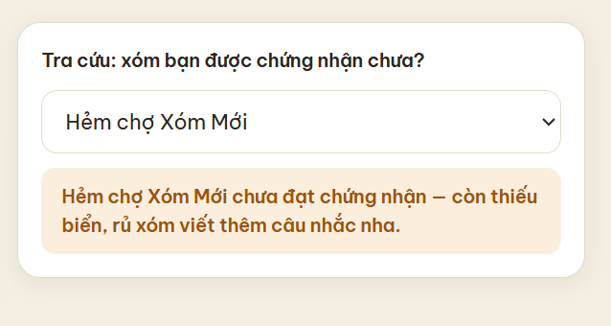 | Tra cứu: xóm bạn được chứng nhận chưa? | Tra cứu: Xóm mình đã đạt chuẩn 4N chưa?
19 |  | (Chưa đạt) Xóm Đình An Nhơn chưa đạt chứng nhận — còn thiếu biển, rủ xóm viết thêm câu nhắc nha. | Hẻm chợ Xóm Mới còn thiếu biển để đạt chuẩn 4N. Hãy cùng góp thêm câu nhắc cho xóm mình!
20 |  | (Đã đạt) Phường Bàn Cờ đã đạt “Khu phố biết thương” chuẩn 4N — 1/9/2026. | Phường Bàn Cờ đã chính thức trở thành “Khu phố biết thương” chuẩn 4N từ ngày 1/9/2026.
21 | 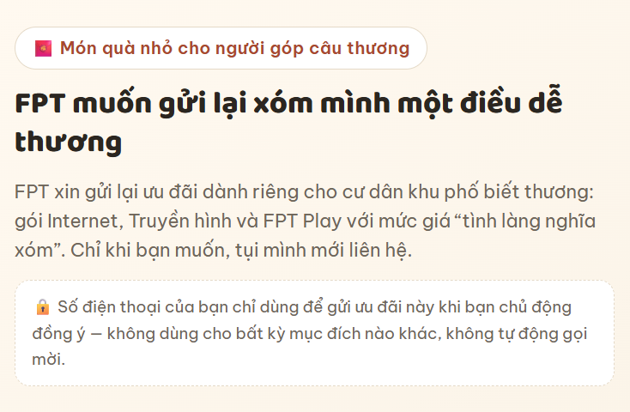 | Món quà nhỏ cho người góp câu thương | Món quà nhỏ gửi người góp lời thương
22 |  | FPT xin gửi lại ưu đãi dành riêng cho cư dân khu phố biết thương: gói Internet, Truyền hình và FPT Play với mức giá “tình làng nghĩa xóm”. Chỉ khi bạn muốn, tụi mình mới liên hệ. | FPT dành riêng cho cư dân “Khu phố biết thương” những ưu đãi khi đăng ký Internet, Truyền hình và FPT Play. Khi muốn tìm hiểu thêm, bạn chỉ cần để lại thông tin để FPT liên hệ tư vấn.
23 |  | 🔒 Số điện thoại của bạn chỉ dùng để gửi ưu đãi này khi bạn chủ động đồng ý — không dùng cho bất kỳ mục đích nào khác, không tự động gọi mời. | 🔒 Số điện thoại chỉ được sử dụng để tư vấn ưu đãi này khi có sự đồng ý của bạn, không dùng cho mục đích khác và không tự động gọi mời.
24 | 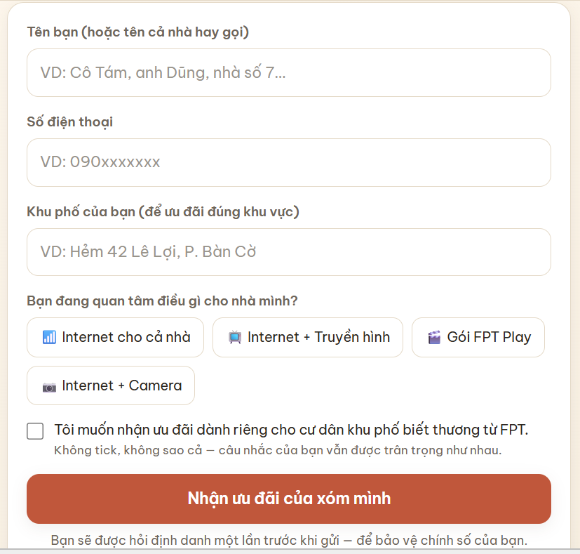 | Khu phố của bạn (để ưu đãi đúng khu vực) | Bạn đang ở khu phố nào?
25 |  | Bạn đang quan tâm điều gì cho nhà mình? | Nhà mình đang muốn tìm hiểu dịch vụ nào?
26 |  | Tôi muốn nhận ưu đãi dành riêng cho cư dân khu phố biết thương từ FPT. | Tôi đồng ý để FPT liên hệ tư vấn ưu đãi dành riêng cho cư dân “Khu phố biết thương”.
27 |  | Không tick, không sao cả — câu nhắc của bạn vẫn được trân trọng như nhau. | Bỏ
28 |  | Bạn sẽ được hỏi định danh một lần trước khi gửi — để bảo vệ chính số của bạn. | Bạn sẽ xác thực số điện thoại một lần trước khi gửi để bảo vệ thông tin của mình.
29 |  | Đang là khách FPT và cần hỗ trợ kỹ thuật? Gọi tổng đài 1900 6600 — không cần điền form này. | Đã là khách hàng của FPT và cần hỗ trợ kỹ thuật? Gọi 1900 6600, không cần điền biểu mẫu này.
30 |  | Chiến dịch “Khu phố biết thương” — FPT Telecom · Nhắc · Nhở · Nhỏ · Nhẹ | Một hoạt động thuộc chiến dịch “Khu phố biết thương” của FPT Telecom Nhắc · Nhở · Nhỏ · Nhẹ
31 |  | Đang là khách FPT và cần hỗ trợ kỹ thuật? Gọi tổng đài 1900 6600 — không cần điền form này. | Đã là khách hàng của FPT và cần hỗ trợ kỹ thuật? Gọi 1900 6600, không cần điền biểu mẫu này.
32 |  | “Lên Khu Phố Của Tôi, viết câu nhắc cho xóm mình.” | Gửi một lời nhắc, thêm một chút thương cho xóm mình.
33 | 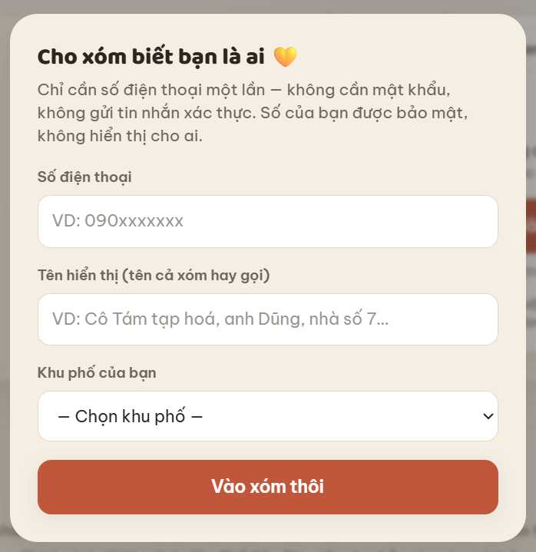 | Cho xóm biết bạn là ai 💛 | Để FPT gửi ưu đãi đến bạn 💛
34 |  | Chỉ cần số điện thoại một lần — không cần mật khẩu, không gửi tin nhắn xác thực. Số của bạn được bảo mật, không hiển thị cho ai. | Chỉ cần để lại một vài thông tin. FPT sẽ liên hệ khi bạn đồng ý; số điện thoại được bảo mật và không hiển thị công khai.
35 |  | Vào xóm thôi | Bắt đầu thôi
36 | 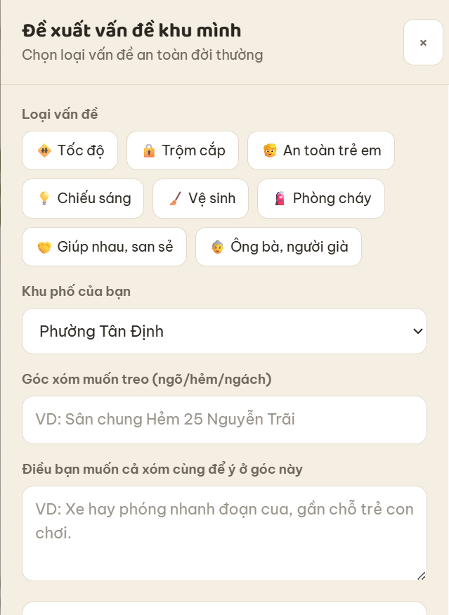 | Đề xuất vấn đề khu mình | Góp một điều xóm mình nên để ý
37 |  | Chọn loại vấn đề an toàn đời thường | Chọn vấn đề bạn muốn viết lời nhắc
38 |  | ⚠️ Danh mục đóng: chỉ nhận vấn đề an toàn đời thường. Mọi đề xuất hiển thị sau khi qua duyệt — đây là bước giữ trung lập và đúng mực. | ⚠️ Khu Phố Của Tôi tiếp nhận những góp ý về an toàn và nếp sống khu phố. Mỗi đề xuất sẽ được xem xét trước khi hiển thị để lời nhắc luôn phù hợp và văn minh.
39 |  | Điều bạn muốn cả xóm cùng để ý ở góc này | Viết lời nhắc 'thương" bạn muốn gửi cho góc phố này
40 |  | Gửi đề xuất → vào danh sách chờ | Gửi góp ý cho xóm mình
41 | 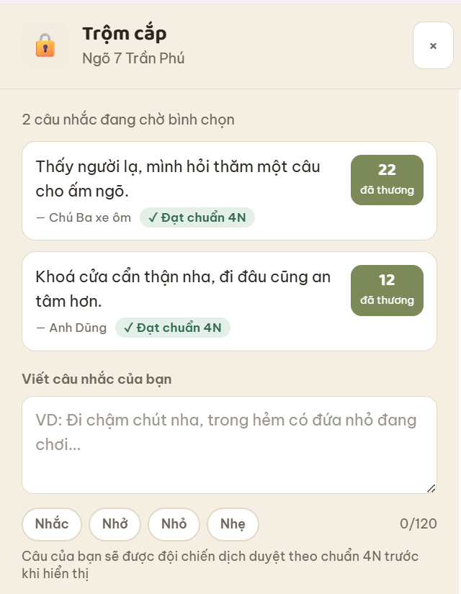 | Câu của bạn sẽ được đội chiến dịch duyệt theo chuẩn 4N trước khi hiển thị | Câu nhắc của bạn sẽ được FPT chúng tớ duyệt theo chuẩn 4N trước khi hiển thị lên webiste

